statistics
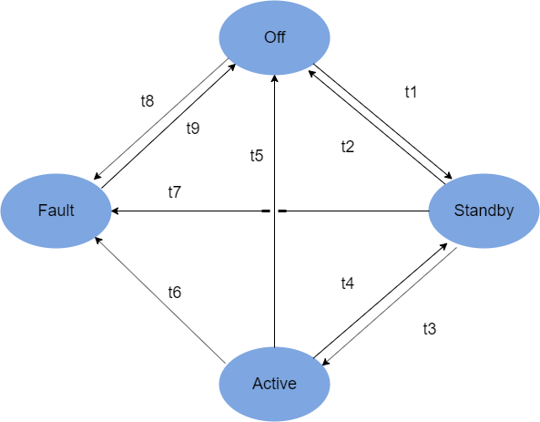
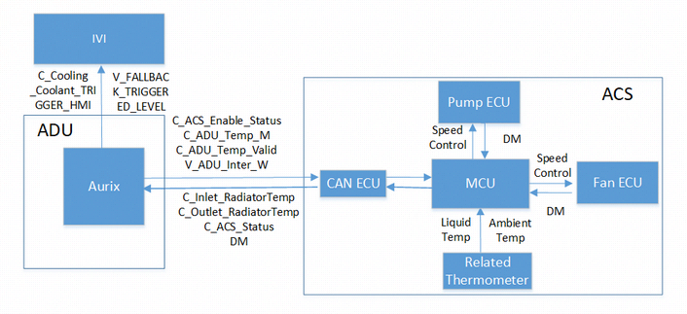
 |  |  | 二级case数量
id | feature | case类别 | sum
AC_1 | AC | off | 4
AC_2 | AC | stand by | 2
AC_3_1 | AC | active RM | 22
AC_3_2 | AC | active Pump on | 5
AC_3_3 | AC | active Pump off | 5
AC_3_4 | AC | active Fan on | 6
AC_3_5 | AC | active Fan off | 6
AC_4 | AC | fault | 4
total |  |  | 54

